Plantaeam
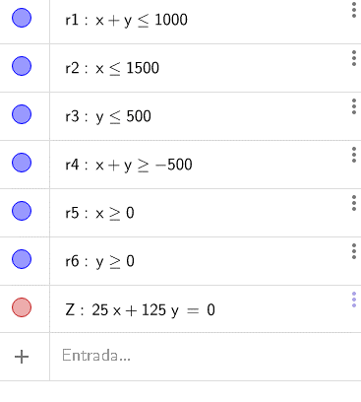
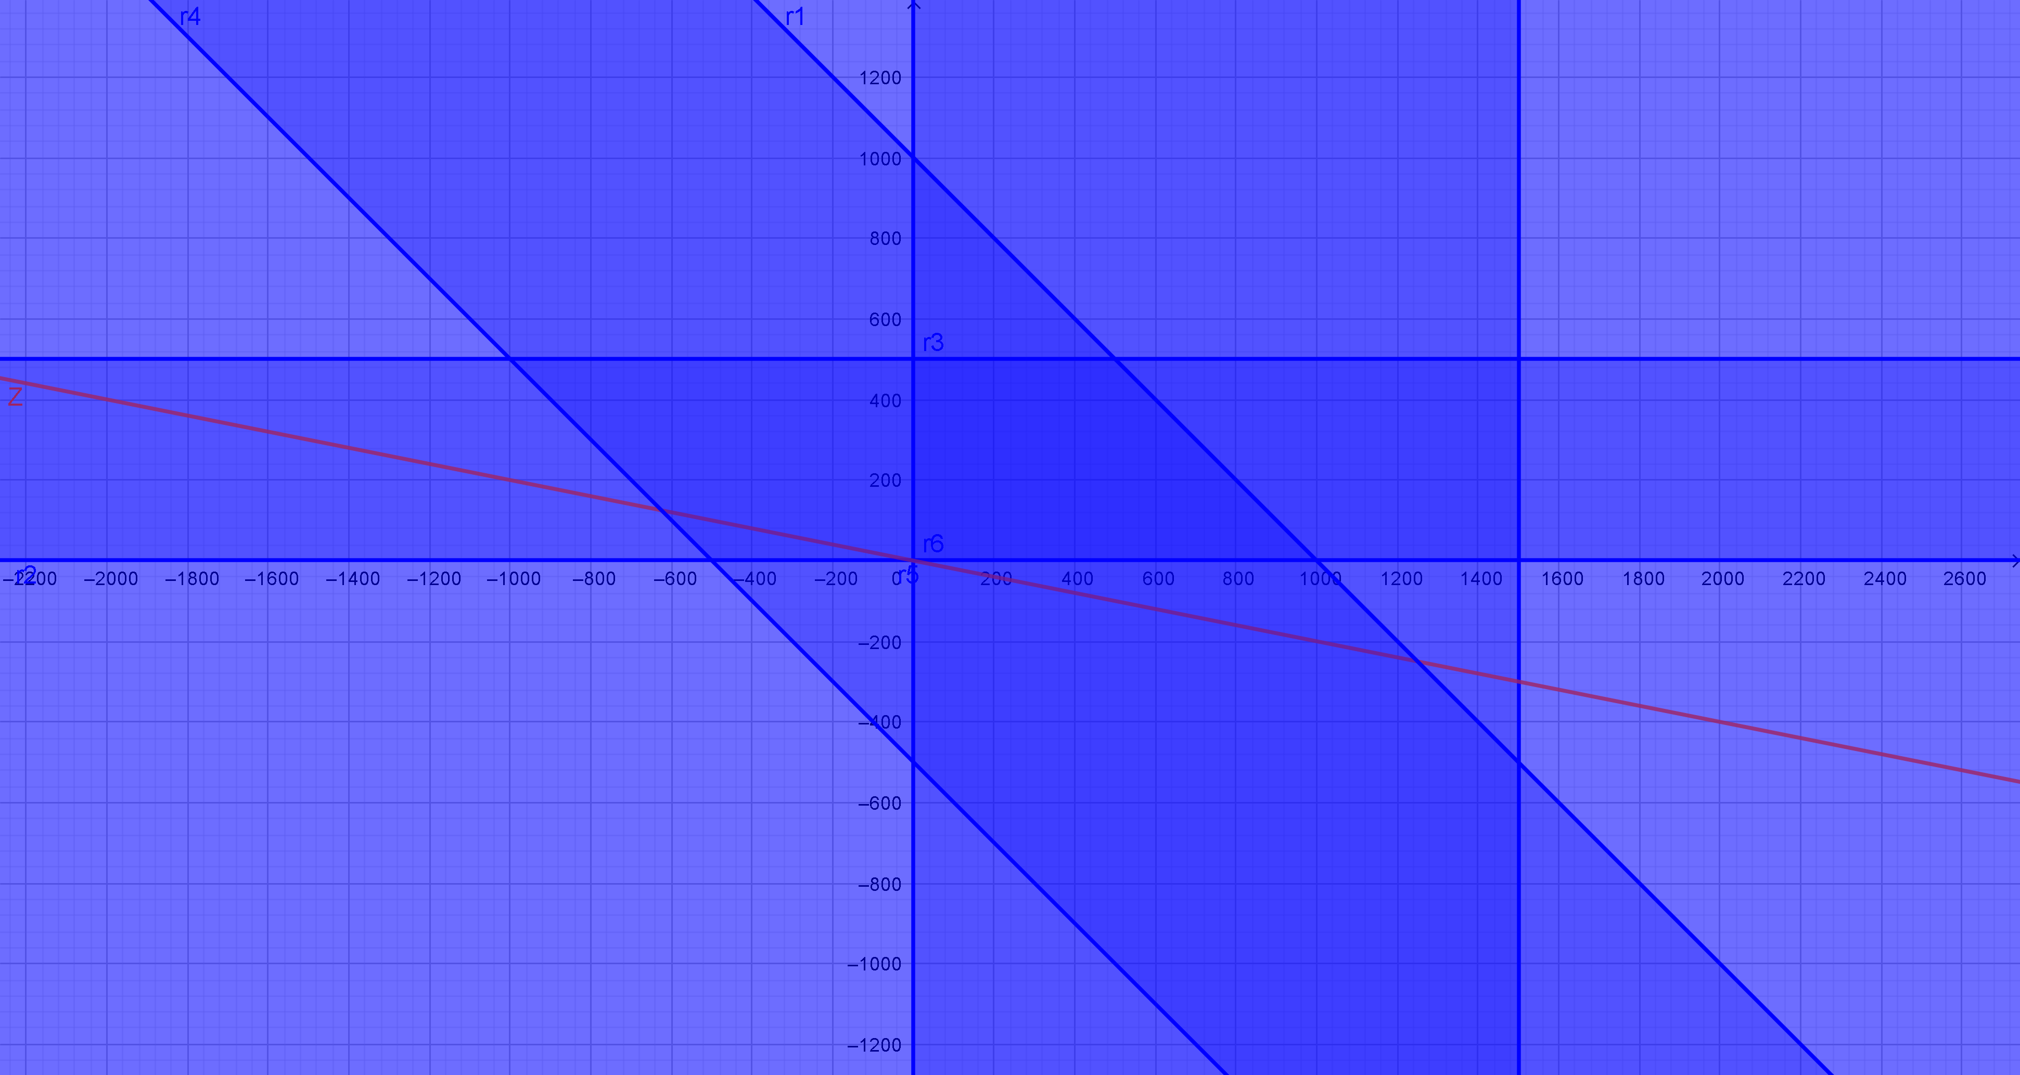
Una empresa que se dedica al transporte de fuentes de alimentación para el ensamble de equipos de cómputo, dispone de 2 centros de distribución (CD1 y CD2) para atender 3 centros de producción (CP1, CP2 y CP3). El CD1 tiene una capacidad de despachar 1000 palés al día y el CD2 de 2500 palés. La empresa requiere disponer de un programa de distribución que abata con el costo de las entregas a fin de evaluar una reducción en los precios de sus servicios, pues cada día existe mayor competencia en el ramo.
Los datos que dispone son los consumos diarios por centro de distribución y los costos unitarios en pesos asociados al traslado de los palés de las fuentes de alimentación.
Las demandas son: CP1=1500 palés, CP2=500 palés y CP3=1500 palés. Resolver por método gráfico y simplex.

 | Costos | CP1 | CP2 | CP3 |  | Costos | CP1 | CP2 | CP3
 | CD1 | 350 | 500 | 400 |  | CD1 | a | b | c | 1000
 | CD2 | 250 | 300 | 325 |  | CD2 | d | e | f | 2500
 |  |  |  |  |  |  | 1500 | 500 | 1500
 | Costos | CP1 | CP2 | CP3 |  |  | a=Núm de palés de CD1 a CP1
 | CD1 | a | b | c |  |  | b=Núm de palés de CD1 a CP2
 | CD2 | d | e | f |  |  | c…f=Núm palés de CD a CP

 | Mín Z=350a+500b+400c+250d+300e+325f
 | s.a.
 |  | a+b+c<=1000
 |  | d+e+f<=2500
 |  | a+d>=1500
 |  | b+e>=500
 |  | c+f>=1500
 |  | a,b,c,d,e,f>=0

 | Costos | CP1 | CP2 | CP3
 | CD1 | a | b | c | 1000 | Como la oferta=demanda las desigualdades se vuelven igualdades
 | CD2 | d | e | f | 2500
 |  | 1500 | 500 | 1500 | 3500

 |  | a+b+c<=1000 |  | a+b+c=1000
 |  | d+e+f<=2500 |  | d+e+f=2500
 |  | a+d>=1500 |  | a+d=1500
 |  | b+e>=500 |  | b+e=500
 |  | c+f>=1500 |  | c+f=1500

 | Costos | CP1 | CP2 | CP3
 | CD1 | a | b | c | 1000
 | CD2 | d | e | f | 2500
 |  | 1500 | 500 | 1500 | 3500

 |  | c=1000-a-b
 |  | f=1500-c=2500-d-e=1500-(1000-a-b)=500+a+b
 |  | d=1500-a
 |  | e=500-b

 | Costos | CP1 | CP2 | CP3
 | CD1 | a | b | 1000-a-b | 1000 | Todas las celdas >=0
 | CD2 | 1500-a | 500-b | 500+a+b | 2500
 |  | 1500 | 500 | 1500 | 3500

 | a>=0
 | b>=0
 | 1000-a-b>=0 |  | a+b<=1000
 | 1500-a>=0 |  | a<=1500
 | 500-b>=0 |  | b<=500
 | 500+a+b>=0 |  | a+b>=-500

 | Mín Z=350a+500b+400c+250d+300e+325f
 | Mín Z=350a+500b+400(1000-a-b)+250(1500-a)+300(500-b)+325(500+a+b)
 | Mín Z=350a+500b+400000-400a-400b+375000-250a+150000-300b+162500+325a+325b
 | Mín Z=25a+125b+1,087,500

SIMPLEX
 | Mín Z=25a+125b+1,087,500 |  |  | Mín Z=25a+125b+1,087,500+0h1+0h2+0h3+0h4
 | a+b<=1000 |  | a+b+h1=1000
 | a<=1500 |  | a+h2=1500
 | b<=500 |  | b+h3=500
 | a+b>=-500 |  | -a-b+h4=500
 | a,b>=0

 | Cj | 25 | 125 | 0 | 0 | 0 | 0
 |  | a | b | h1 | h2 | h3 | h4
 | h1 | 1 | 1 | 1 | 0 | 0 | 0 | 1000
 | h2 | 1 | 0 | 0 | 1 | 0 | 0 | 1500
 | h3 | 0 | 1 | 0 | 0 | 1 | 0 | 500
 | h4 | -1 | -1 | 0 | 0 | 0 | 1 | 500
 | Zj | 0 | 0 | 0 | 0 | 0 | 0 | 0
 | Cj-Zj | 25 | 125 | 0 | 0 | 0 | 0

 | a=0, b=0, h1=1000,h2=1500,h3=500,h4=500, Zj=0

 | Z=1,087,500 |  | Resultado

 | Costos | CP1 | CP2 | CP3 |  | Costos | CP1 | CP2 | CP3
 | CD1 | 0 | 0 | 1000 | 1000 | CD1 | 350 | 500 | 400
 | CD2 | 1500 | 500 | 500 | 2500 | CD2 | 250 | 300 | 325
 |  | 1500 | 500 | 1500 | 3500

 | 1087500

GRÁFICO
 | Mín Z=25a+125b+1,087,500
r1 | a+b<=1000
r2 | a<=1500
r3 | b<=500
r4 | a+b>=-500
r5 y r6 | a,b>=0

